Титульный лист
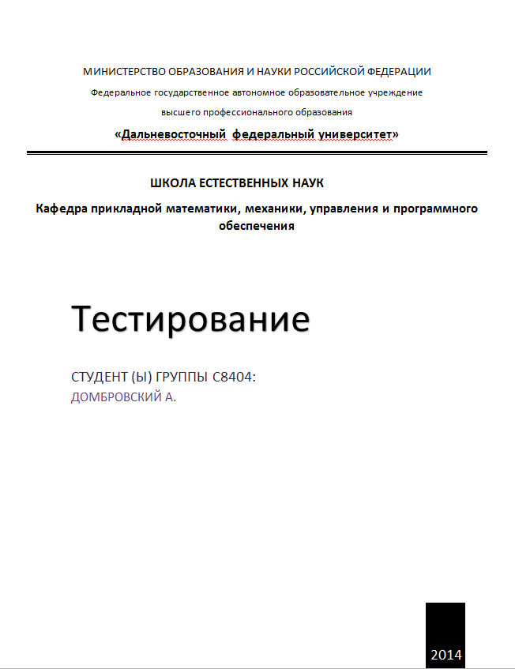
id | Дата изменения | фамилия имя | Причина | CR_id
0.1 |  | Домбровский Антон | Создание документа test-cases
0.2 |  | Домбровский Антон | Добавление тестовых ситуаций
0.3 |  | Домбровский Антон | Изменение под последний вариант требований, во все пробелы требований поставлено в соответсвие TBD, Создание плана изменения test-cases. | #64
0.4 |  | Домбровский Антон | Изменение test-cases, добавления столбца test steps и заполнение его | #71
0.5 | 2014-04-27 | Домбровский Антон | Изменение документа под последний вариант требований | #84

